Лист1
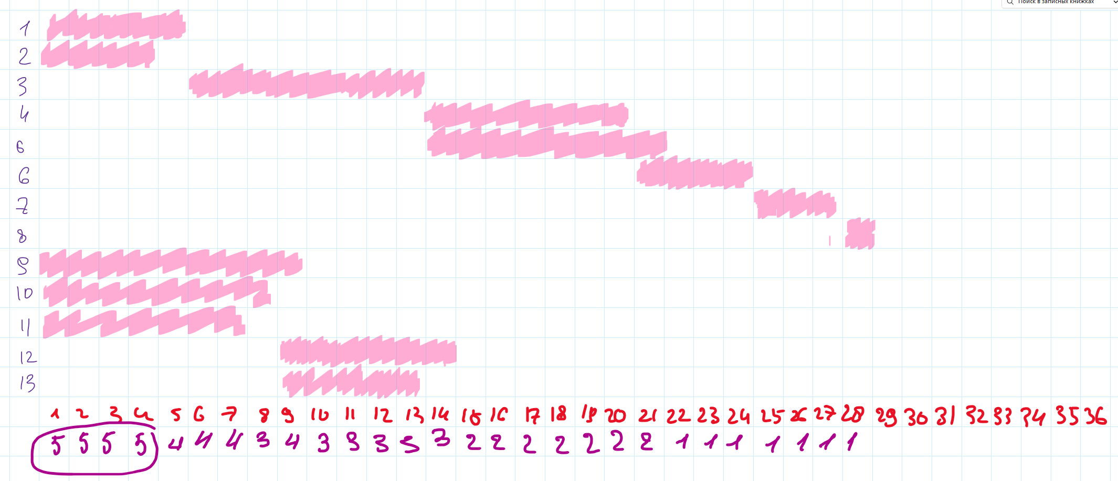
ID процесса B | Время выполнения процесса B (мс) | ID процессов A
1 | 5 | 0 | 5
2 | 4 | 0 | 4
3 | 8 | 1; 2 | 13
4 | 7 | 3 | 20
5 | 8 | 3 | 21
6 | 4 | 4 | 24
7 | 3 | 5; 6 | 27
8 | 1 | 7 | 28
9 | 9 | 0 | 9
10 | 8 | 0 | 8
11 | 7 | 0 | 7
12 | 6 | 10 | 14
13 | 5 | 10; 11 | 13

